Источники
 |  |  |  |  | Форма 0503117 с.3
3. Источники финансирования дефицита бюджета

Наименование показателя | Код строки | Код источника финансирования дефицита бюджета по бюджетной классификации | Утвержденные бюджетные назначения | Исполнено | Неисполненные назначения

1 | 2 | 3 | 4 | 5 | 6
Источники финансирования дефицита бюджета - всего | 500 | x | 51,000,000.00 | 11,086,432.78 | 39,913,567.22
в том числе:
источники внутреннего финансирования бюджета | 520 | x | - | - | -
из них:
источники внешнего финансирования бюджета | 620 | x | - | - | -
из них:
Изменение остатков средств | 700 |  | 51,000,000.00 | 11,086,432.78 | 39,913,567.22
Изменение остатков средств на счетах по учету средств бюджетов | 700 | 000 01 05 00 00 00 0000 000 | 51,000,000.00 | 11,086,432.78 | 39,913,567.22
увеличение остатков средств, всего | 710 |  | -941,595,154.71 | -523,706,199.53 | X
Увеличение остатков средств бюджетов | 710 | 000 01 05 00 00 00 0000 500 | -941,595,154.71 | -523,706,199.53 | X
Увеличение прочих остатков средств бюджетов | 710 | 903 01 05 02 00 00 0000 500 | -941,595,154.71 | -523,706,199.53 | X
Увеличение прочих остатков денежных средств бюджетов | 710 | 903 01 05 02 01 00 0000 510 | -941,595,154.71 | -523,706,199.53 | X
Увеличение прочих остатков денежных средств бюджетов муниципальных округов | 710 | 903 01 05 02 01 14 0000 510 | -941,595,154.71 | -523,706,199.53 | X
уменьшение остатков средств, всего | 720 |  | 1,193,460,276.28 | 534,792,632.31 | X
Уменьшение остатков средств бюджетов | 720 | 000 01 05 00 00 00 0000 600 | 1,193,460,276.28 | 534,792,632.31 | X
Уменьшение прочих остатков средств бюджетов | 720 | 903 01 05 02 00 00 0000 600 | 1,193,460,276.28 | 534,792,632.31 | X
Уменьшение прочих остатков денежных средств бюджетов | 720 | 903 01 05 02 01 00 0000 610 | 1,193,460,276.28 | 534,792,632.31 | X
Уменьшение прочих остатков денежных средств бюджетов муниципальных округов | 720 | 903 01 05 02 01 14 0000 610 | 1,193,460,276.28 | 534,792,632.31 | X

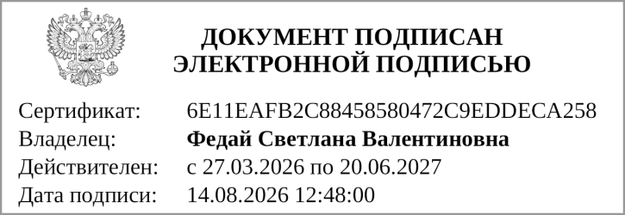
Руководитель
 | (подпись) |  | (расшифровка подписи)

Руководитель финансово- экономической службы
 | (подпись) |  | (расшифровка подписи)


Главный бухгалтер
 | (подпись) |  | (расшифровка подписи)

"01" августа 2026 г.

Документ подписан электронной подписью. Главный бухгалтер(Никонова Анна Александровна, Сертификат: 0081A8FF1F9A133C01E8C39588B5946B66, Действителен: с 30.04.2026 по 24.07.2027), Руководитель(Федай Светлана Валентиновна, Сертификат: 6E11EAFB2C88458580472C9EDDECA258, Действителен: с 27.03.2026 по 20.06.2027)

